Top10_HD
Index (klikken)
Top 10 gestelde hoofddiagnosen in PAAZ, 2018
Top 10 gestelde hoofddiagnosen in PAAZ, 2018
Hoofddiagnose bij opname | Aantal verblijven | %
Depressie | 12891 | 25.70
Alcoholmisbruik | 9073 | 18.09
Aanpassingsstoornis | 7813 | 15.57
Drugmisbruik | 2530 | 5.04
Psychotische stoornissen | 2484 | 4.95
Angst & stress | 2195 | 4.38
Bipolaire stoornissen | 1960 | 3.91
Alcohol geinduceerde stoornissen | 1758 | 3.50
Schizofrenie | 1503 | 3.00
Persoonlijkheidsst.-Cl_B | 914 | 1.82
Andere | 7044 | 14.04
Totaal | 50165 | 100.00

Detail_top10
Index (klikken)
Top 10 gestelde gedetailleerde hoofddiagnosen in PAAZ, 2018

DSMdetail | Beschrijving | Aantal verblijven | %
30390/1 | Alcoholafhankelijkheid | 7323 | 28.11
311/1 | Depressieve stoornis NOS | 3385 | 13.00
3090/1 | Aanpassingstoornis met depressieve gevoelens | 2923 | 11.22
29633/1 | Majeure depressieve stoornis, recurrent en ernstig zonder psychotische kenmerken | 2265 | 8.70
29632/1 | Majeure depressive stoornis, recurrent, matig | 2088 | 8.02
3094/1 | Aanpassingstoornis met gecombineerde gedragsgestoorde en emotionele problemen | 1995 | 7.66
30500/1 | Alcoholmisbruik | 1750 | 6.72
30928/1 | Aanpassingstoornis met gecombineerde angstige en depressieve gevoelens | 1496 | 5.74
2989/1 | Psychotische stoornis NOS | 1494 | 5.74
30300/1 | Alcoholintoxicatie | 1328 | 5.10

Top 10 gestelde gedetailleerde hoofddiagnosen in PAAZ, 2018

Top10_0_17
Index (klikken)
Top 10 gestelde hoofddiagnosen voor kinderen en jongeren van 0 tot 17 jaar in PAAZ, 2018

Top 10 gestelde hoofddiagnosen voor kinderen en jongeren van 0 tot 17 jaar in PAAZ, 2018
Hoofddiagnose bij opname | Aantal verblijven | %
Aanpassingsstoornis | 751 | 22.70
Autisme | 483 | 14.60
Aandacht-/gedragsstoornissen. | 369 | 11.15
Depressie | 363 | 10.97
Uitgestelde diagnose | 348 | 10.52
Relatiestoornis | 235 | 7.10
Angst & stress | 211 | 6.38
Eetstoornis | 123 | 3.72
Andere factoren die de gezondheid beinvloeden | 83 | 2.51
Impulscontrole | 54 | 1.63
Andere | 288 | 8.71
Totaal | 3308 | 100.00

Top10_18_64
Index (klikken)
Top 10 gestelde hoofddiagnosen voor volwassenen van 18 tot 64 jaar in PAAZ, 2018

Top 10 gestelde hoofddiagnosen voor volwassenen van 18 tot 64 jaar in PAAZ, 2018
Hoofddiagnose bij opname | Aantal verblijven | %
Depressie | 10867 | 25.81
Alcoholmisbruik | 8398 | 19.94
Aanpassingsstoornis | 6419 | 15.24
Drugmisbruik | 2480 | 5.89
Psychotische stoornissen | 2193 | 5.21
Angst & stress | 1776 | 4.22
Bipolaire stoornissen | 1612 | 3.83
Alcohol geinduceerde stoornissen | 1554 | 3.69
Schizofrenie | 1411 | 3.35
Persoonlijkheidsst.-Cl_B | 877 | 2.08
Andere | 4522 | 10.74
Totaal | 42109 | 100.00

Top10_65plus
Index (klikken)
Top 10 gestelde hoofddiagnosen voor ouderen van 65 jaar of ouder in PAAZ, 2018
Top 10 gestelde hoofddiagnosen voor ouderen van 65 jaar of ouder in PAAZ, 2018
Hoofddiagnose bij opname | Aantal verblijven | %
Depressie | 1670 | 34.97
Alcoholmisbruik | 666 | 13.94
Aanpassingsstoornis | 643 | 13.46
Bipolaire stoornissen | 331 | 6.93
Psychotische stoornissen | 243 | 5.09
Angst & stress | 212 | 4.44
Alcohol geinduceerde stoornissen | 194 | 4.06
Cognitieve stoornis | 191 | 4.00
Schizofrenie | 88 | 1.84
Somatoforme stoornissen | 77 | 1.61
Andere | 461 | 9.65
Totaal | 4776 | 100.00

Top10_man
Index (klikken)
Top 10 gestelde hoofddiagnosen bij mannen in PAAZ, 2018
Top 10 gestelde hoofddiagnosen bij mannen in PAAZ, 2018
Hoofddiagnose bij opname | Aantal verblijven | %
Alcoholmisbruik | 5666 | 24.53
Depressie | 4531 | 19.61
Aanpassingsstoornis | 2885 | 12.49
Drugmisbruik | 1764 | 7.64
Psychotische stoornissen | 1219 | 5.28
Alcohol geinduceerde stoornissen | 1135 | 4.91
Schizofrenie | 973 | 4.21
Angst & stress | 819 | 3.55
Bipolaire stoornissen | 710 | 3.07
Autisme | 500 | 2.16
Andere | 2899 | 12.55
Totaal | 23101 | 100.00

Top10_vrouw
Index (klikken)
Top 10 gestelde hoofddiagnosen bij vrouwen in PAAZ, 2018

Top 10 gestelde hoofddiagnosen bij vrouwen in PAAZ, 2018
Hoofddiagnose bij opname | Aantal verblijven | %
Depressie | 8369 | 30.89
Aanpassingsstoornis | 4928 | 18.19
Alcoholmisbruik | 3408 | 12.58
Angst & stress | 1380 | 5.09
Psychotische stoornissen | 1266 | 4.67
Bipolaire stoornissen | 1251 | 4.62
Drugmisbruik | 769 | 2.84
Persoonlijkheidsst.-Cl_B | 734 | 2.71
Alcohol geinduceerde stoornissen | 623 | 2.30
Schizofrenie | 531 | 1.96
Andere | 3833 | 14.15
Totaal | 27092 | 100.00

Top10_Ntw_volw_grafieken
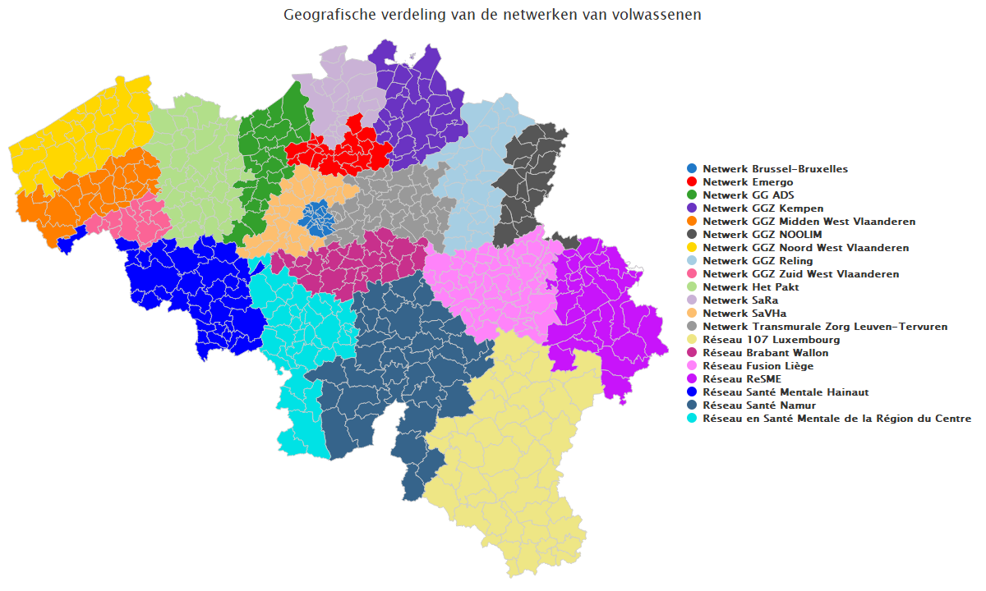
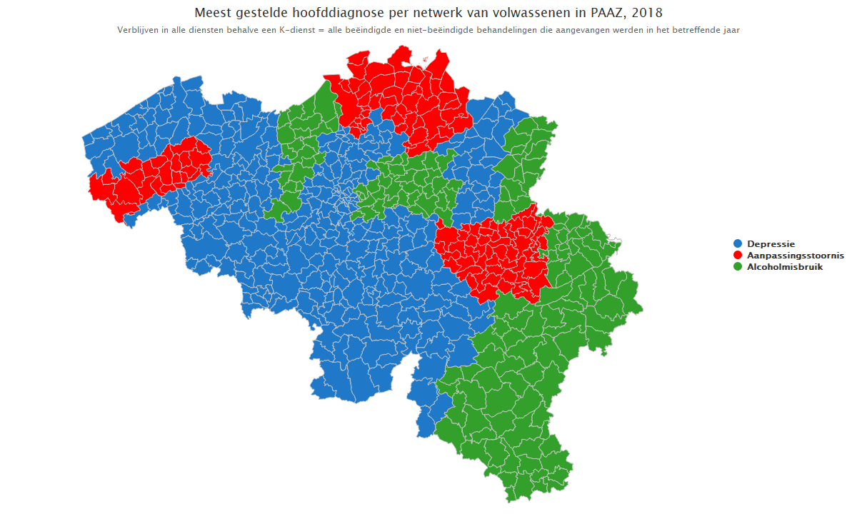
Index (klikken)

Top10_Ntw_Kind_grafieken
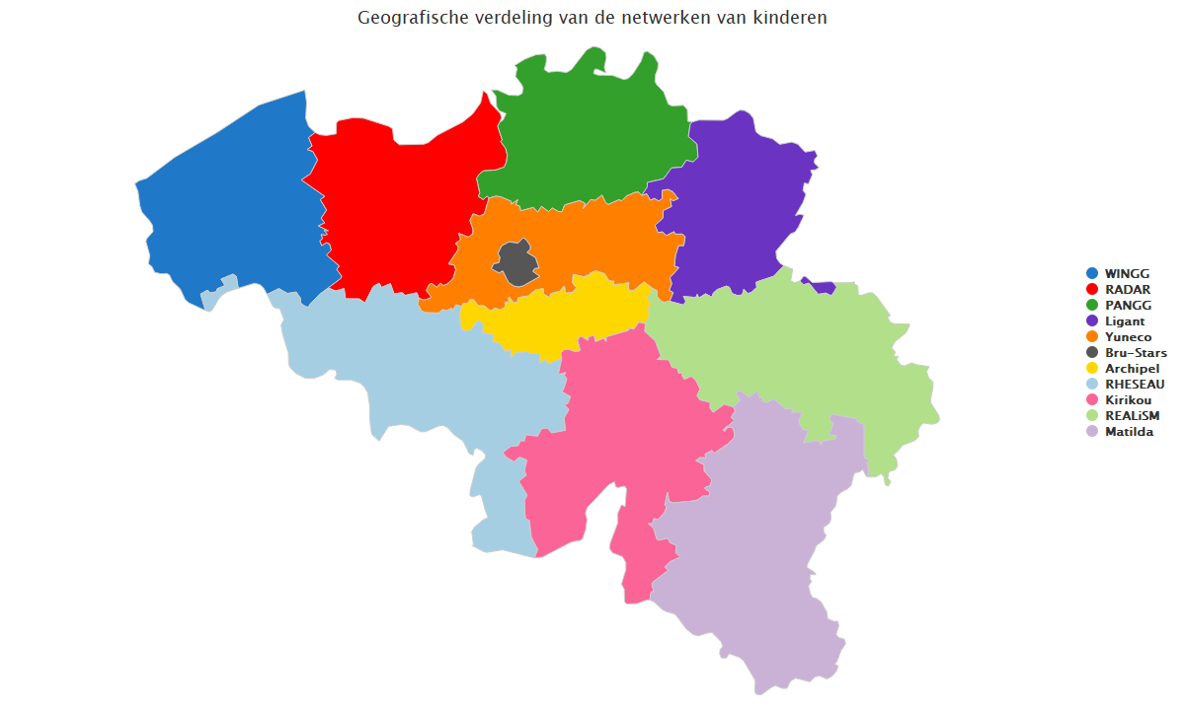
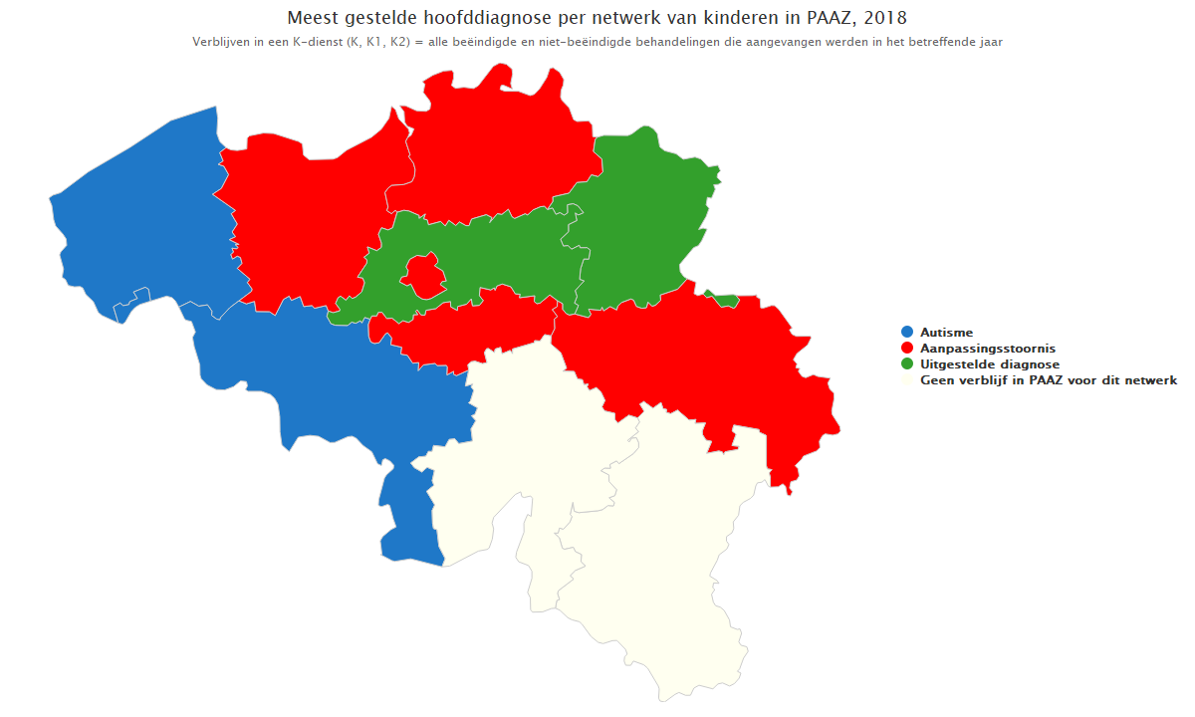
Index (klikken)

